Tensorflow
модель | optimizer | lr | #epoch |  | train | valid | time, min
complex_model | RMSProp | 1.00E-03 | 2 |  | 0.7 | 0.6 | 10
 | Adam | 1.00E-03 | - |  | 0.624 | 0.57 |  | 8
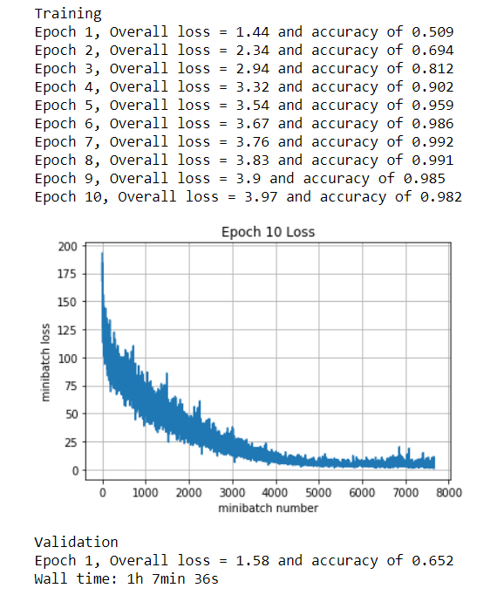
 | Adam | 1.00E-02 | 2 |  | 0.67 | 0.57
 | Adam | 1.00E-01 | 2 |  | 0.1 | 0.098
 | Adam | 1.00E-04 | 2 |  | 0.792 | 0.619
 | Adam | 1.00E-05 | 2 |  | 0.582 | 0.522
 | Adam | 1.00E-04 | 10 |  | 1.58 | 0.652

модель | optimizer | lr | #epoch | loss | train | valid | time, min
2 conv layers + bn | Adam | 1.00E-02 | 2 | 1.17 | 0.624 | 0.594
 |  | 1.00E-02 | 1 | 1.72 | 0.534 | 0.515
 |  | 1.00E-03 | 1 | 1.36 | 0.595 | 0.602
 |  | 1.00E-04 | 1 | 1.47 | 0.582 | 0.554
 |  | 5.00E-04 | 1 | 1.32 | 0.654 | 0.605
 |  | 6.00E-04 | 1 | 1.37 | 0.645 | 0.598
 |  | 4.00E-04 | 1 | 1.34 | 0.633 | 0.588
 |  | 3.00E-04 | 1 | 1.35 | 0.65 | 0.612
 |  | 2.00E-04 | 1 | 1.4 | 0.626 | 0.592 | 5
 |  | 5.00E-04 | 5 | 0.553 | 0.798 | 0.685 | 15
 |  | 5.00E-04 | 10 | 0.198 | 0.912 | 0.671 | 25

модель | optimizer | lr | #epoch | loss | train | valid | time, min | что еще можно сделать
2 conv layers + bn + 2fc | Adam | 5.00E-04 | 1 | 1.33 | 0.639 | 0.615 |  | Увеличить размернось полносвязных слоев
 |  | 1.00E-04 | 1 | 1.43 | 0.623 | 0.571 |  | Изменить размер фильтра (может уменьшить)
 |  | 1.00E-03 | 1 | 1.98 | 0.612 | 0.594 |  | Увеличить число сверточных слоев
 |  | 5.00E-04 | 5 | 0.512 | 0.811 | 0.644 |  | Поменять количество фильтров

2 conv layers + bn + fc1=2048, fc2=1024 | Adam | 5.00E-04 | 1 | 1.32 | 0.673 | 0.637
 |  | 5.00E-04 | 5 | 0.501 | 0.837 | 0.674
 |  | 5.00E-04 | 10 | 0.144 | 0.919 | 0.664

2 conv layers + bn + fc1=2048, fc2=2048 | Adam | 5.00E-04 | 1 | 1.34 | 0.646 | 0.591
 |  | 5.00E-04 | 5 | 0.487 | 0.82 | 0.672

2 conv layers + bn + 1024 -> 2048 + change H_f | Adam | 5.00E-04 | 1 | 1.23 | 0.775 | 0.674
3x3 и 2x2 |  | 5.00E-04 | 5 | 0.174 | 0.94 | 0.681
 |  | 5.00E-04 | 10 | 0.06 | 0.965 | 0.706

2 conv layers + bn + 1024 -> 2048 + change H_f | Adam | 5.00E-04 | 10 | 0.0568 | 0.969 | 0.686
3x3 и 2x2
F2 = 64

